EVD_ASM07-01
Test Case ID | ASM07-01
Test Case Summary | Document Type: STNK

Step # | Test Evidence | Re-Test Evidence (if found Bug/Issue)
1

2
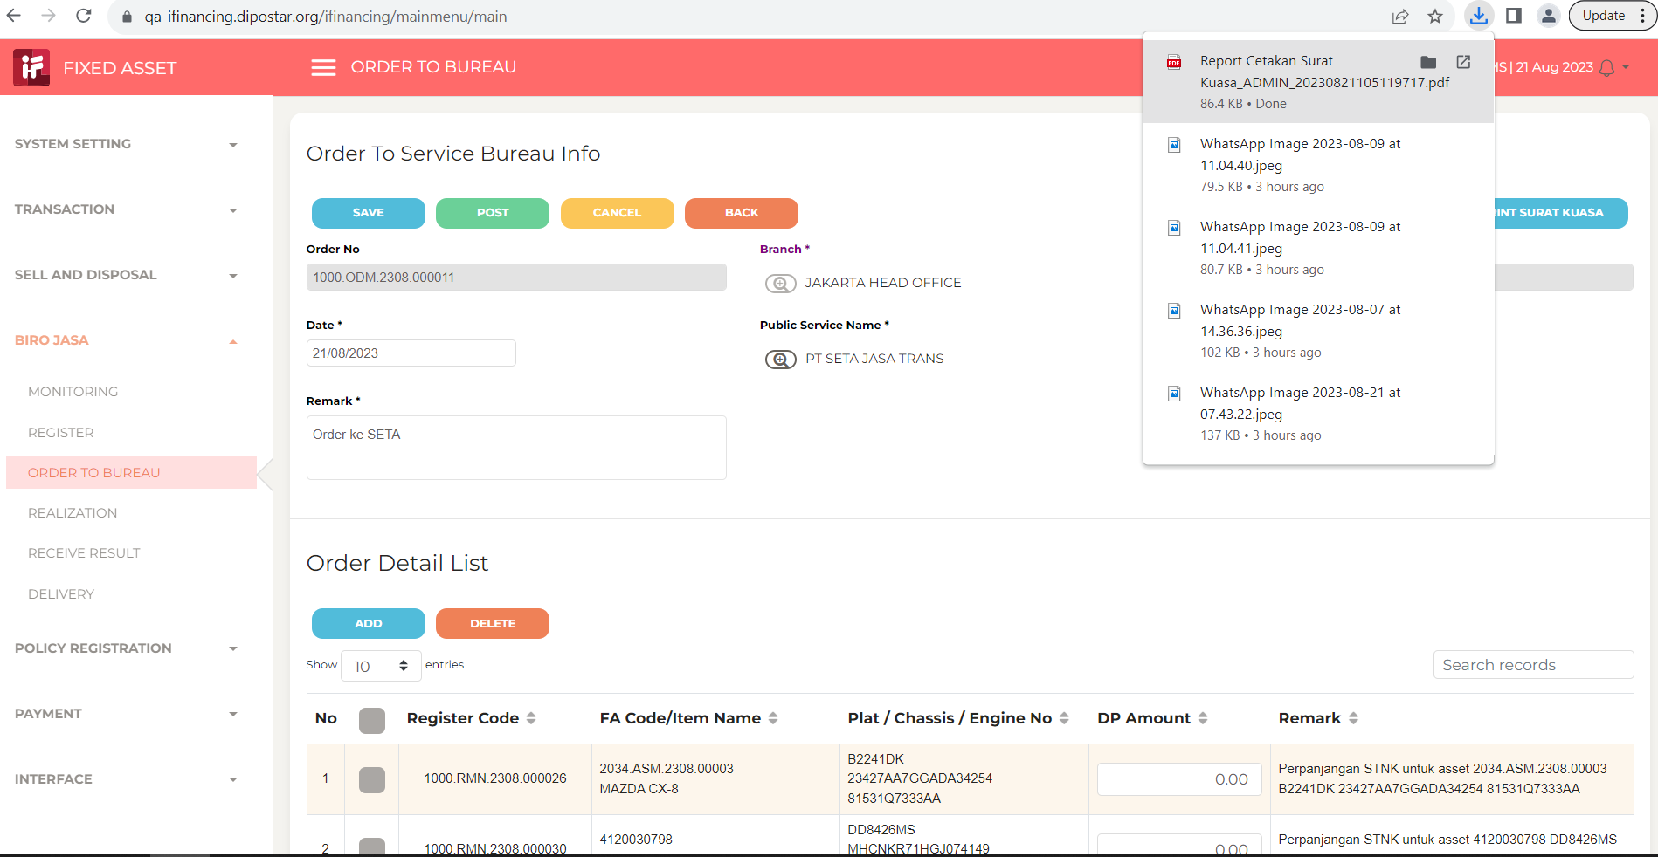
 |  |  | Surat Kuasa belum di revisi

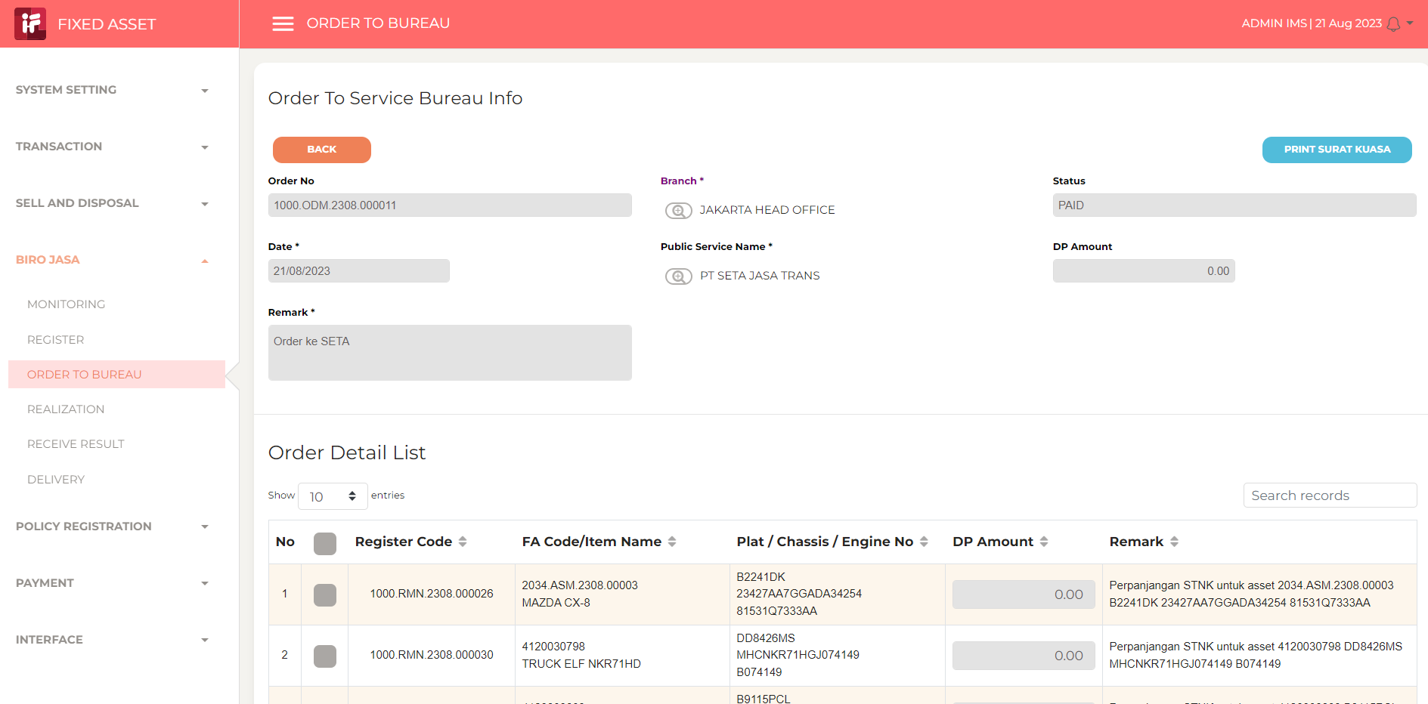

3

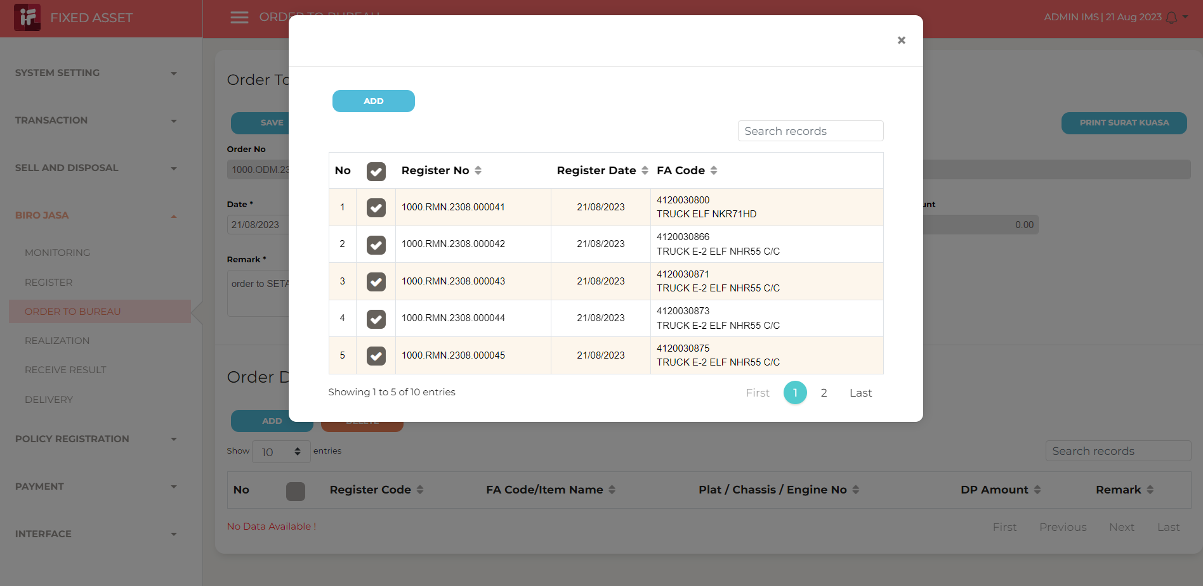

4

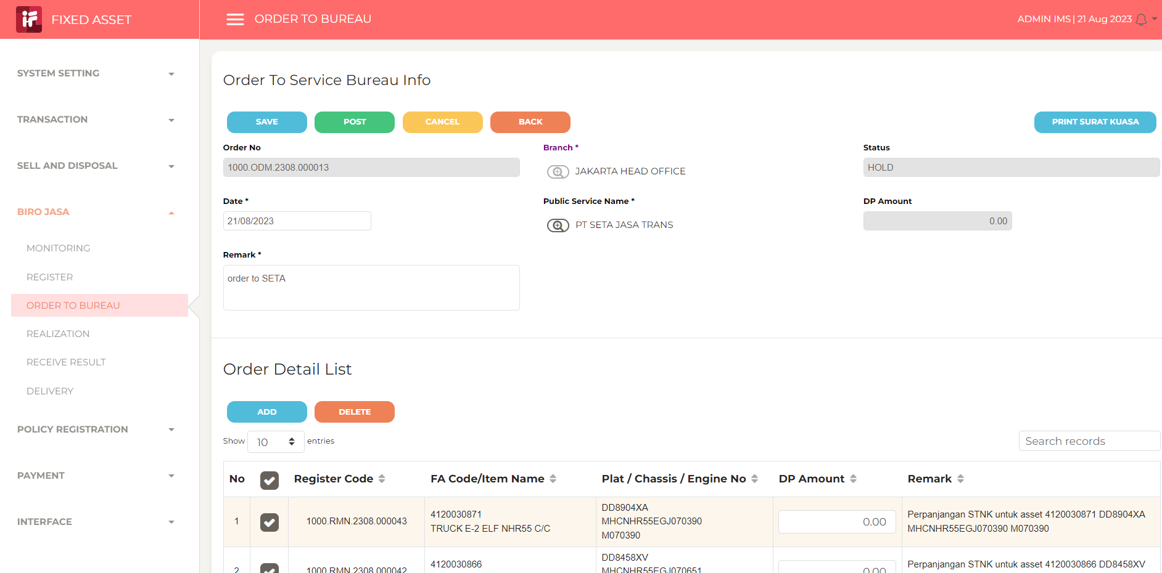

5

6

7

8

9

10

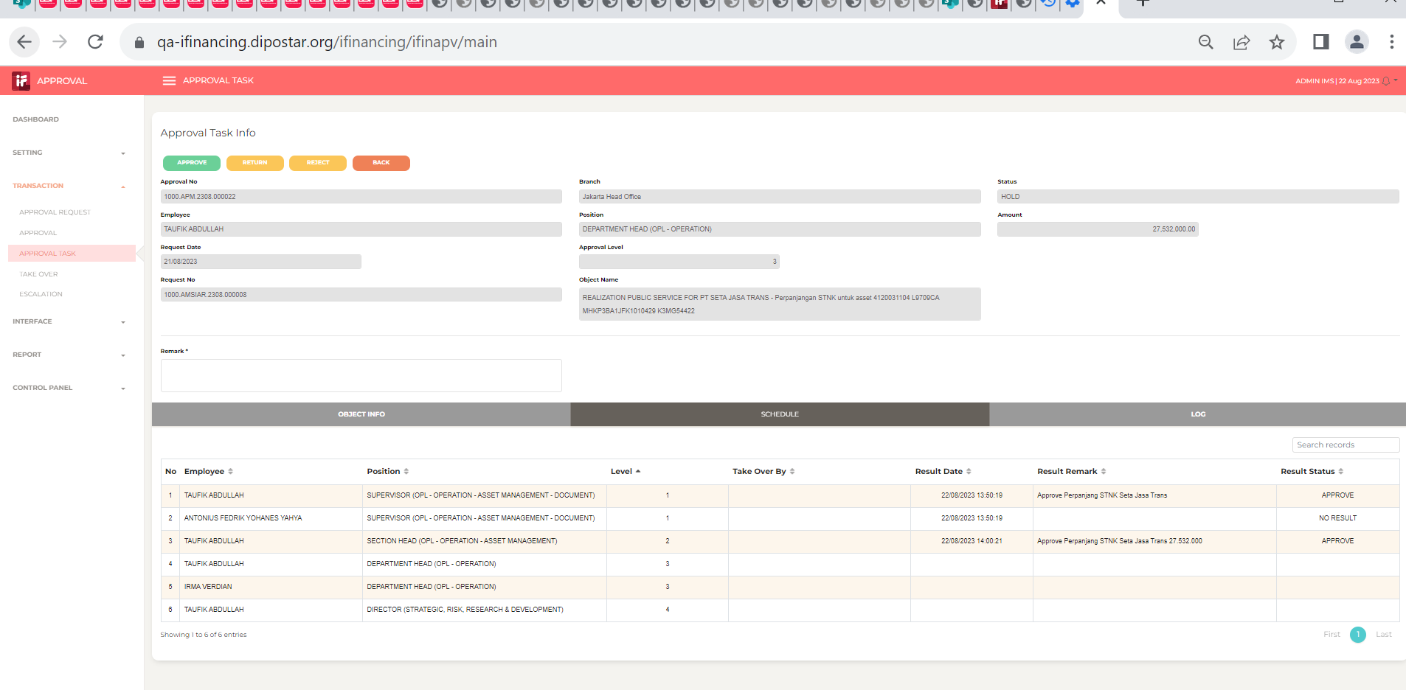

11

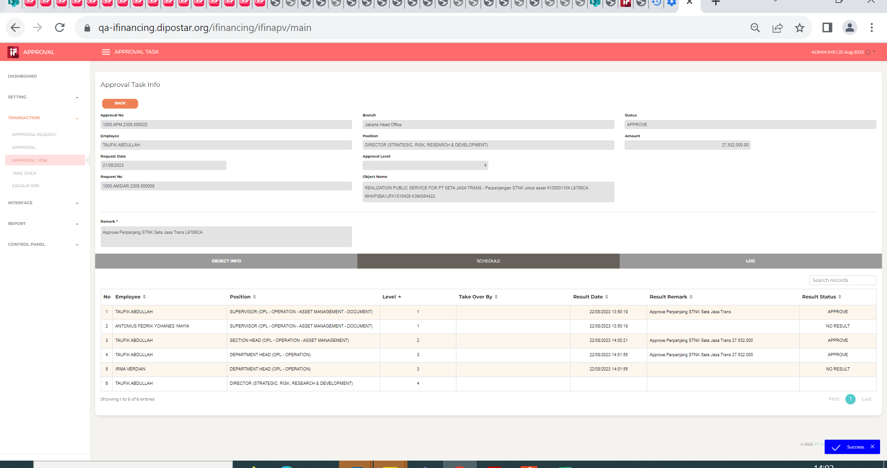
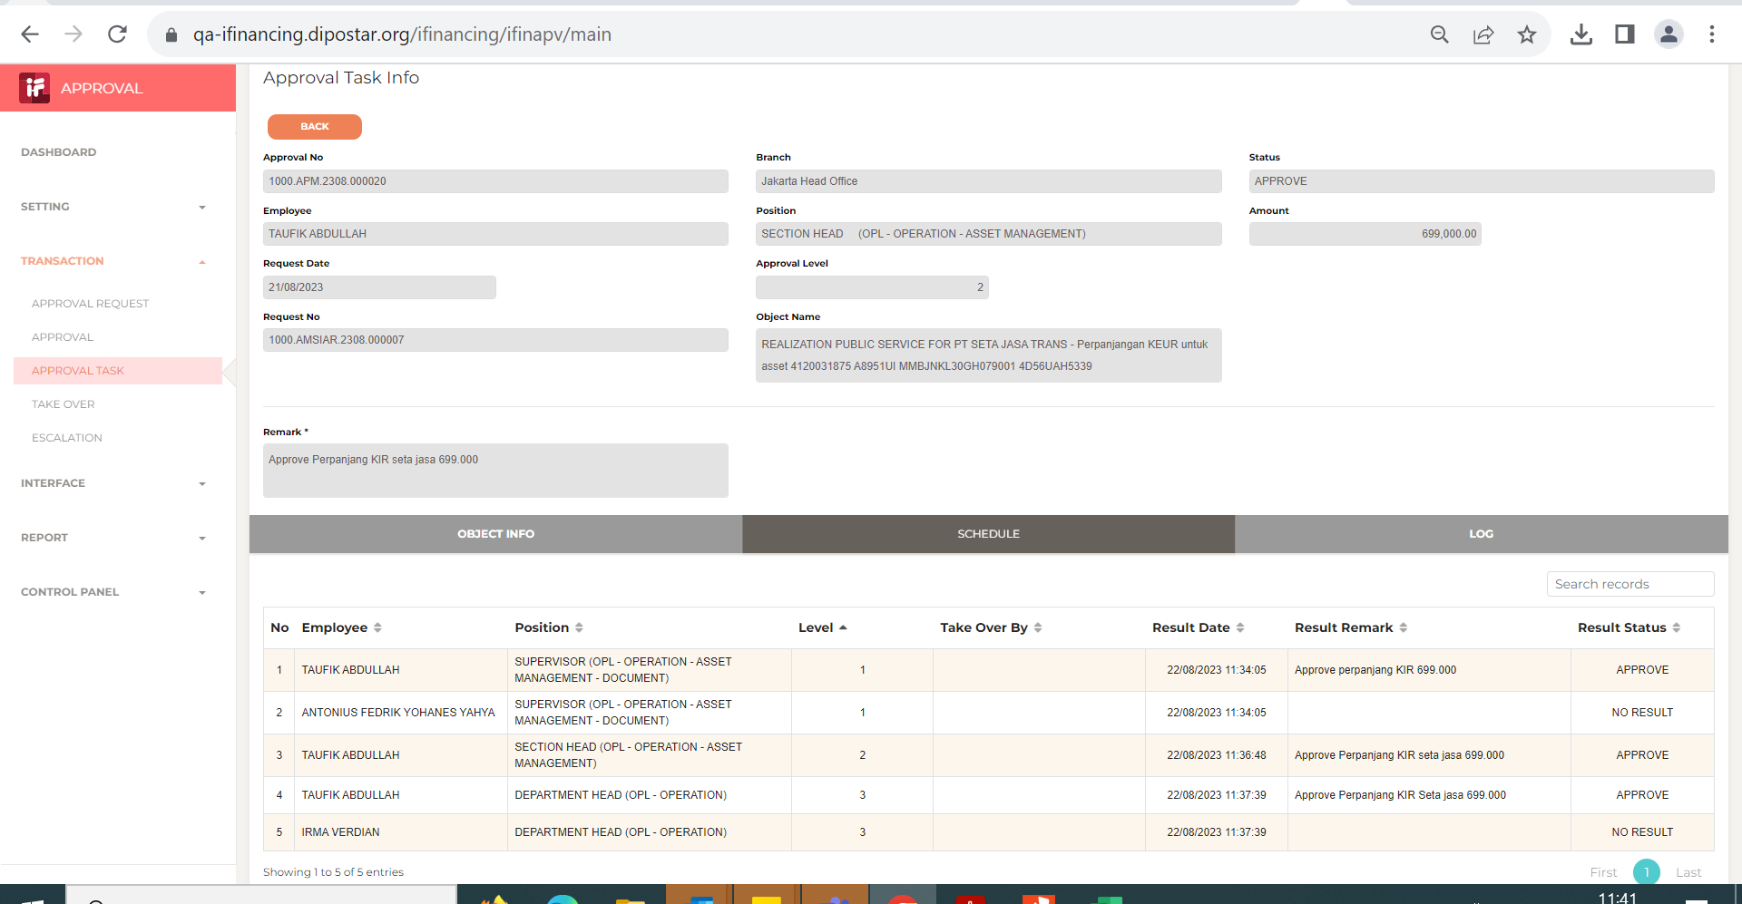

12

13

14

15
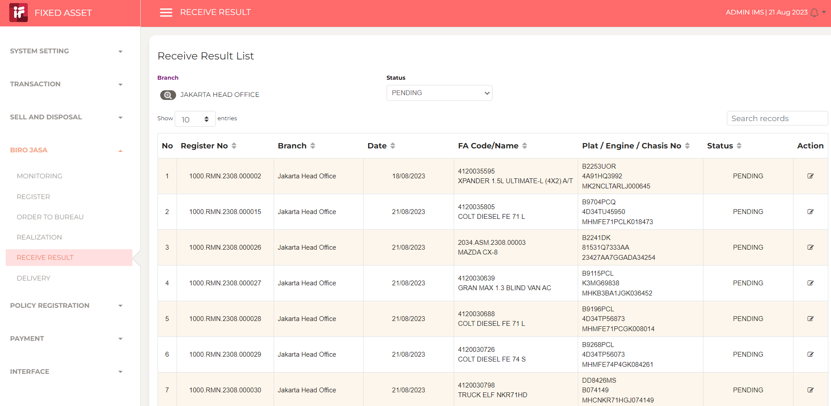

16

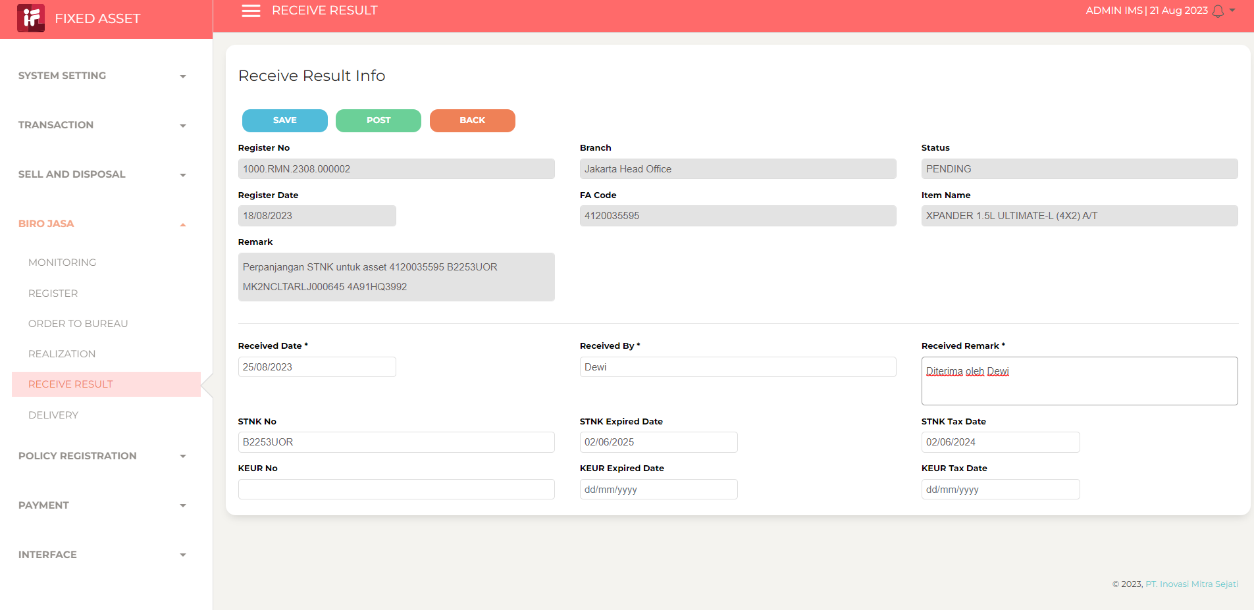

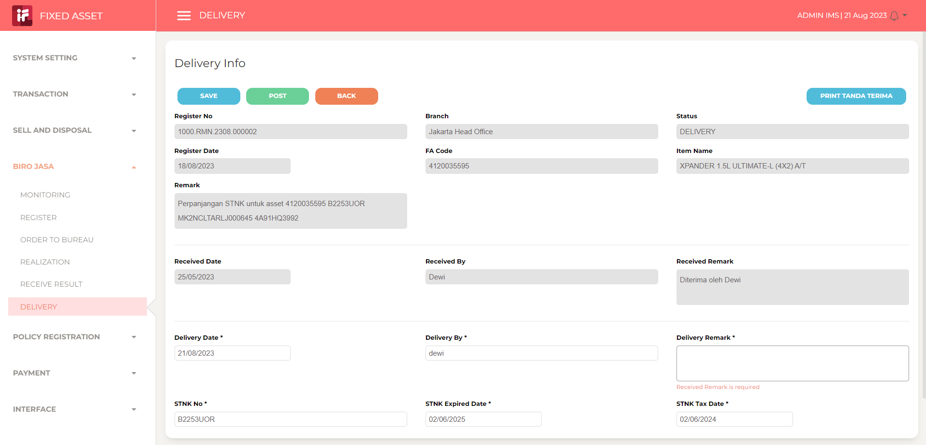

 |  |  |  | 1. tambahkan kolom alamat, nama penerima, no tlp

18

19

20

21

22

36

37

38

39

41

43

44

45

46

